核算模型
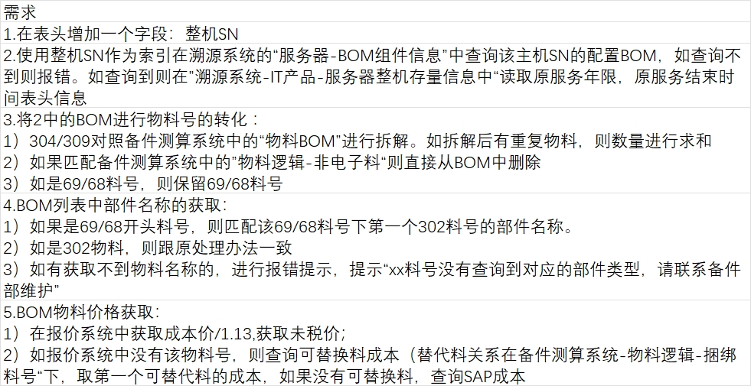
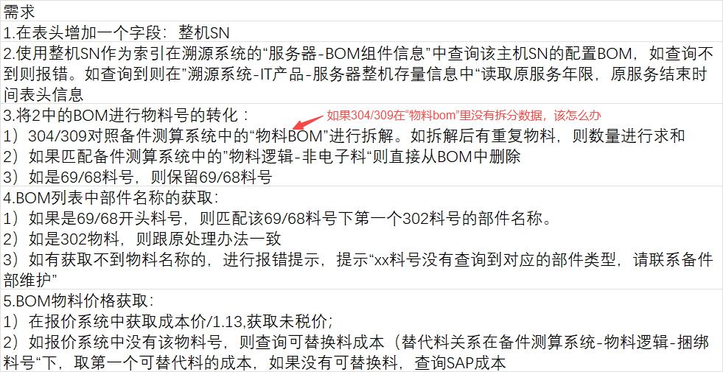
一、鲲泰自营项目
①输入CRM立项编号或项目名称 | 展示原服务产品描述与服务结束时间 |  | ⑧维保生效前是否上门巡检
②勾选产品级别 如a.1年标准＋ b.1年标准＋含介质保留 c.1年金牌＋d.1年金牌＋含介质保留 e.1年白金＋ f.1年白金＋含介质保留 等···· 选项设置到第5年 | 拆分成：延保服务时长(年)、上门时效、硬盘介质保留服务 |  | ⑨局点地址
③每1pcs外包库单备件管理费(元/年) | 抓取备件测算系统--基础数据--各库区库存，单外包库每月成本为849元，计算除武汉、待定、武汉项目外的库存地数量，如分别为35与10000，即计算方法为849*35/10000， |  | ⑩局点距省会城市的距离
④每1pcs外包库单备件仓储费(元/年) | 建议设定为手工输入值--默认54 |  | 核算台数
⑤单次备件派件成本(未税) | 建议设定为手工输入值
⑥故障件单次邮寄费(未税) | 建议设定为手工输入值--默认30
⑦维修成本占货值比例 | 建议设定为手工输入值

1.备件成本&人工成本
物料号 | 69料号 | 描述 | 部件名称 | 个数 | 部件成本价 | 第4年不良率 | 第4年故障数 | 第5年不良率 | 第5年故障数 | 第6年不良率 | 第6年故障数 | 第7年不良率 | 第7年故障数 | 第8年不良率 | 第8年故障数 | 部件可维修占比 | 周转次数 | 理论周转量/备货量 | 备件削价成本 | 可维修件数 | 不可维修数 | 维修费成本 | 不可维修部分备件成本 | 备件成本汇总列 | 工程师上门等级 | 工程师单次上门成本 | ASP上门总成本
由①输入例如立项编号后，对接测算系统，自动导出 | 根据物料号，对接不良率系统--基础数据源--69对应302物料管理 | 由①输入例如立项编号后，对接测算系统，自动导出 | 根据物料号，对接不良率系统--基础数据源--BOM组件部件名称与供应商名录 | 由①输入例如立项编号后，对接测算系统，自动导出 | 1.对接信创报价系统--服务器配件管理，以69料号匹配区域主管报价，如报价为1016.32，最终填充价格需为1016.32/1.13的值 2.报价系统无法匹配到时，由物料号，对接sap系统移交价； | 1.查看标黄“原服务产品年限与级别”为几年服务，以及购买的延保服务产品级别，如①项目原服务产品为3年，且核算日期早于服务产品结束日期，可直接参考基础数据参数1-第4年不良率；②原项目服务产品为3年，但核算日期晚于服务产品结束日期，如核算日期为2025/2/28，但原项目于2024/12/13结束服务，相差2多月，参考基础数据参数1-第4年不良率 以超期6个月为上限，如核算日期减产品结束日期小于6个月，则按第4年不良率填充，如核算日期减产品结束日期大于6个月，则按第5年不良率填充，第4年值为0 | 个数*第4年不良率 | 查看标黄“原服务产品年限与级别”为几年服务，以及购买的延保服务产品级别，如 ①原项目服务产品为3年，客户需求购买2年延保服务，且核算日期早于服务产品结束日期，第4年不良率参考基础数据参数1-第4年不良率，第5年不良率参考基础数据参数1-第5年不良率； ②原项目服务产品为3年，但核算日期晚于服务产品结束日期，如核算日期为2026/1/5，但原项目(3年标准＋服务)于2024/12/13结束服务，相差12多月，参考基础数据参数1-第5年不良率，第4年不良率值为0 | 个数*第5年不良率 | 查看标黄“原服务产品年限与级别”为几年服务，以及购买的延保服务产品级别， 如①原项目服务产品为5年，且核算日期早于服务产品结束日期，可直接参考基础数据参数1-第6年不良率； ②原项目服务产品为3年，客购买3年延保服务，但核算日期晚于服务产品结束日期，如核算日期为2026/1/5，但原项目(3年标准＋服务)于2023/3/13结束服务，核算日期早于服务结束日期，参考基础数据参数1-第6年不良率，第4-5年不良率值为0，第7-8年参考基础数据参数1 | 个数*第6年不良率 |  |  |  |  | 参照基础数据参数1，比对“部件名称”，填充对应的“可维修比例” 2.部件可维修占比为0时，对应的“不可维修部分备件成本”直接填充零值 | 1.参考购买的延保产品级别，如为白金＋--2H、金牌＋--4H或标准＋--ND; 2.参照基础数据参数1，比对“部件名称”与级别(2H&4H&ND) ，填充对应的“可维修比例” | (第4年故障数+第5年故障数+···+第8年故障数)/周转次数 | 部件成本价*理论周转量/备货量 | (第4年故障数+第5年故障数+···+第6年故障数)*部件可维修占比 | (第4年故障数+第5年故障数+···+第6年故障数)减去可维修件数 +(第7年故障数+第8年故障数) | 可维修件数*部件成本价 | 1.不可维修数*部件成本价 2.部件可维修占比为0时，对应的“不可维修部分备件成本”直接填充零值 | 备件削价成本 > (维修费成本+不可维修部分备件成本) ? 前 : 后 # 备件削价成本+维修费成本+不可维修部分备件成本 | 抓取部件名称，参考基础数据参数1，比对名称匹配的上门工程师等级 | 见修改点三 | (第4年故障数+第5年故障数+···+第8年故障数)*工程师单次上门成本
302-000448 | 69-001592 | 服务器白金900W B版本交流电源 | 电源 | 8 | 699.12 | 0.22% | 0.02 |  |  |  |  |  |  |  |  | 0% | 1 | 0.02 | 12.30 | 0.00 | 0.02 | 0.00 |  | 12.30 | 初级 | 444.02 | 7.81
302-000612 | 69-001507 | 硬盘1800G-SAS 12Gb/s-10K 2.5及托 XJ | HDD | 36 | 1274.34 | 0.61% | 0.22 |  |  |  |  |  |  |  |  | 0% | 1 | 0.22 | 277.55 | 0.00 | 0.22 | 0.00 |  | 277.55 | 中级 | 679.04 | 147.90
302-001003 | 69-001620 | S主板 S920S00K-5221K-AF 2*(920,32C) 1711 | 主板 | 4 | 19150.44 | 0.80% | 0.03 |  |  |  |  |  |  |  |  | 30% | 3.5 | 0.01 | 175.75 | 0.01 | 0.02 | 64.59 | 430.58 | 670.91 | 中级 | 679.04 | 21.81

 |  |  |  |  |  |  | 汇总 |  | 汇总 |  | 汇总 |  | 汇总 |  | 汇总 |  |  |  | 汇总 |  |  | 汇总 | 汇总 | 汇总1 |  |  | 汇总2
2.仓储成本
成本项 | 仓储成本
外包库及管理成本 | (每1pcs外包库单备件管理费(元/年)+每1pcs外包库单备件仓储费(元/年))*理论周转量/备货量
汇总 | 汇总3

3.物流运输成本
成本项 | 单价(未税) | 次数 | 未税价(元)
备件派件成本 | ⑤ | 第4年故障数+第5年故障数+…...第8年故障数 | 备件派件成本*次数
故障件回收 | ⑥ | ①勾选的服务含”介质保留“时，以备件派件成本的次数减去部件名称为SSD与HDD对应的第4年故障数-第8年故障数； ②勾选的服务不含”介质保留“时，求和第4年故障数+第5年故障数+…...第8年故障数 | 故障件回收 单价*次数
故障件返厂维修 | ⑥ | 求和第4年故障数+第5年故障数+…...第8年故障数减去对应所有部件可维修占比为0的第4年故障数+第5年故障数+…...第8年故障数 | 故障件返厂维修 单价*次数
故障件补库 | ⑥ | 求和第4年故障数+第5年故障数+…...第8年故障数 | 故障件补库 单价*次数
汇总 |  |  | 汇总4

成本汇总
成本项 | X台1年标准＋成本(未税) | 单台1年标准＋成本(未税)
备件成本 | a.选择的②中不含介质保留服务，抓取汇总1数值； b.选择的②中含介质保留服务，则以汇总1减去部件名称为SSD与HDD对应的“备件成本汇总列”对应数值之和 | 左右的值/部件名称对应的为“主板”数量
介质保留 | a.如选择的②中不含介质保留，直接取值0 如选择的②中含介质保留，则关于部件名称为SSD与HDD对应的“备件成本汇总列”做求和 | 左右的值/部件名称对应的为“主板”数量
ASP上门成本 | 汇总2 | 左右的值/部件名称对应的为“主板”数量
仓储成本 | 汇总3 | 左右的值/部件名称对应的为“主板”数量
物流运输成本 | 汇总4 | 左右的值/部件名称对应的为“主板”数量
400分摊成本 | 按部件名称对应的为“主板”数量*5*购买延保服务年数 | 左右的值/部件名称对应的为“主板”数量
汇总 |  | 求和

 | 修改： | 说明
一 | 如下是字段名称的变更
 | 基础数据中的“ASP上门总成本”修改为“ASP维保上门总成本”
 | 基础数据中的“理论周转量/备货量”修改为“理论周转量（备货量）
 | “剩余可维修数”修改为“可维修件数”
 | “剩余不可维修数”修改为“不可维修数”
 | “可维修成本”修改为“维修费成本”
二 | 备件成本汇总列的取值计算方法调整 | if备件削价成本>=(维修费成本+不可维修部分备件成本),则备件成本=备件削价成本; if备件削价成本<(维修费成本+不可维修部分备件成本),则备件成本=(维修费成本+不可维修部分备件成本);
三 | 单次上门成本的变更
1 | 基础数据参考中的单次工程师上门成本列缺省值为空，从“备件&ASP上门成本页面”去读取，或者将这列删除 | 单次上门成本与上门时效有关，与距离有关，不维护成固定值，根据项目情况判定
2 | “延保服务级别”字段取消，拆分成如下： 1）延保服务时长（年） 2）上门时效（下拉列表：标准+，金牌+，白金+） 3）硬盘介质保留服务（勾选是否） | 如原有的计算中用到相关字段的值，请注意同步变更
3 | 备件&ASP上门成本页面增加如下字段：
 | 1、局点地址（手工填写） 必填项 | 手工填写
 | 2、局点所在地址距离省会城市的距离（公里）（直辖市直接填写到市中心的距离 | 下拉列表选择： 0~40KM 40~80KM 80~160KM 160~240KM 240~480KM >480KM
 | 3、初级工程师单次上门成本(未税） | 匹配如下字段从ASP上门成本基数数据表中获取“ASP单次上门成本合计（未税）”这列的值。完全匹配的ASP上门成本基础数据表中的前3列。其中：a)级别匹配”初级工程师“，b)上门时效读取 备件&ASP上门成本页面的”上门时效“字段。C)距离范围读取”局点所在地址距离省会城市的距离（公里）（直辖市直接填写到市中心的距离“ | ***注意*** “ASP上门成本基数数据”中的“工程师等级”值要和“延保核算基础数据”保持一致
 | 4、中级工程师单次上门成本(未税） 5、高级工程师单次上门成本(未税） | 类似上面的逻辑

10 | 维护ASP上门成本基础数据表（可作为一个新页面维护） | 见sheet ”ASP上门成本基数数据表“中的内容

四 | 增加健康巡检成本页面
 | 页面公共字段复用备件&ASP上门成本页面
 | 增加字段：维保生效前是否上门巡检 ，勾选是否，必填项
 | 年巡检次数 | 根据上门时效字段判断，如果是标准+则赋值为0，如果是金牌+则赋值为2，如果是白金+则赋值为4
 | 健康巡检次数汇总 | 如果维保生效前是否巡检为是，则总次数=1+年巡检次数*延保服务时长； 如果维保生效前是否巡检为否，则总次数=0+年巡检次数*延保服务时长
 | 单次巡检成本（未税） | 手工填写
 | 健康巡检成本汇总（未税） | 健康巡检次数汇总*单次巡检成本(未税)

五 | 成本汇总页面
 | 增加健康巡检成本
 | 成本项列表中增加两列 6税后和13税后，税后计算规则
 | 成本项 | 6税后乘以的系数 | 13税后乘以的系数
 | 备件成本 | 1.13 | 1.13
 | 硬盘介质保留 | 1.13 | 1.13
 | ASP维保上门成本 | 1.06 | 1.13
 | 健康巡检成本 | 1.06 | 1.13
 | 仓储 | 1.06 | 1.13
 | 物流 | 1.06 | 1.13
 | 400分摊 | 1.06 | 1.13

 | 新增需求2：

